상품제안서
AD15W패드&스탠드형 고속무선충전기W15 | 상품코드: F17570

 |  |  |  |  |  |  | 02-412-0044 | www.easy1.co.kr
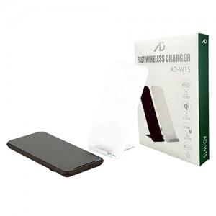

【상세/제작정보】 | 3단계 LED스탠드, 10W 고속무선충전, 펜꽂이 결합상품

【인쇄/포장옵션】 | 레이저, 풀칼라 / 포장지포장

【공급단가】 | 수량 | 50~ | 100~ | 500~ | 1,000~ | 2,000~
*VAT별도 | 단가 | 10,630원 | 10,470원 | 10,220원 | 9,810원 | 9,400원

【상품 URL】 | https://dev.easy1.co.kr:443/src/goods_detail.php?gdno=17570

